1. 인터넷뱅킹 이용률, 2020-2025
1. 인터넷뱅킹 이용률, 2020-2025

← 개요 및 목차 | 웹에서 열기

그림 6-1 · 미리보기 |  | 원자료 (Data)

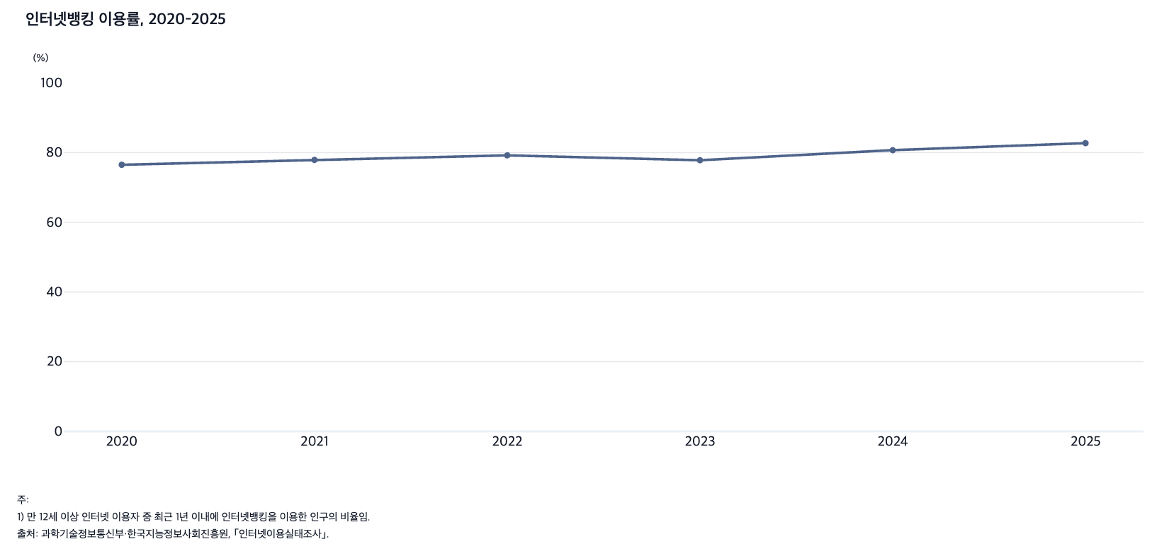
 |  | 그림 6-1. 인터넷뱅킹 이용률, 2020-2025

 |  |  | (%)
 |  | 연도 | 인터넷뱅킹 이용률
 |  | 2020 | 76.5
 |  | 2021 | 77.9
 |  | 2022 | 79.2
 |  | 2023 | 77.8
 |  | 2024 | 80.7
 |  | 2025 | 82.7

 |  | 주: 1) 만 12세 이상 인터넷 이용자 중 최근 1년 이내에 인터넷뱅킹을 이용한 인구의 비율임.
 |  | 출처: 과학기술정보통신부·한국지능정보사회진흥원, ｢인터넷이용실태조사｣.

2. 인공지능 서비스 인지율과 경험률, 2021-2025
2. 인공지능 서비스 인지율과 경험률, 2021-2025

← 개요 및 목차 | 웹에서 열기

그림 6-2 · 미리보기 |  | 원자료 (Data)

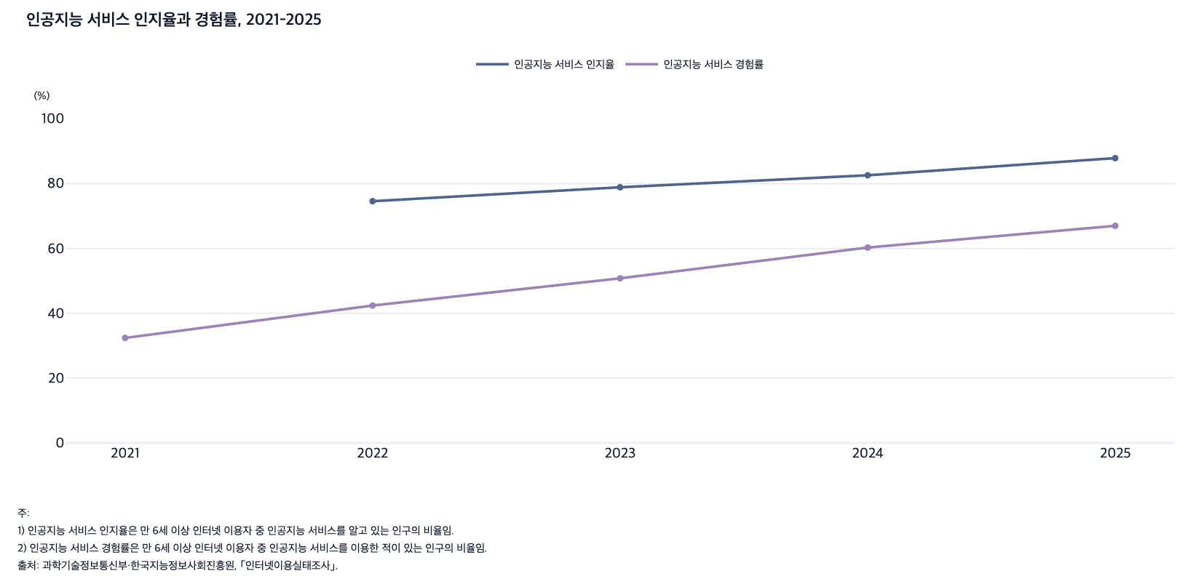
 |  | 그림 6-2. 인공지능 서비스 인지율과 경험률, 2021-2025

 |  |  |  | (%)
 |  | 연도 | 인공지능 서비스 인지율 | 인공지능 서비스 경험률
 |  | 2021 | - | 32.4
 |  | 2022 | 74.6 | 42.4
 |  | 2023 | 78.9 | 50.8
 |  | 2024 | 82.6 | 60.3
 |  | 2025 | 87.9 | 67.0

 |  | 주: 1) 인공지능 서비스 인지율은 만 6세 이상 인터넷 이용자 중 인공지능 서비스를 알고 있는 인구의 비율임.
 |  | 2) 인공지능 서비스 경험률은 만 6세 이상 인터넷 이용자 중 인공지능 서비스를 이용한 적이 있는 인구의 비율임.
 |  | 출처: 과학기술정보통신부·한국지능정보사회진흥원, ｢인터넷이용실태조사｣.

3. 생성형 인공지능 서비스 경험률, 2023, 2024
3. 생성형 인공지능 서비스 경험률, 2023, 2024, 2025

← 개요 및 목차 | 웹에서 열기

그림 6-3 · 미리보기 |  | 원자료 (Data)

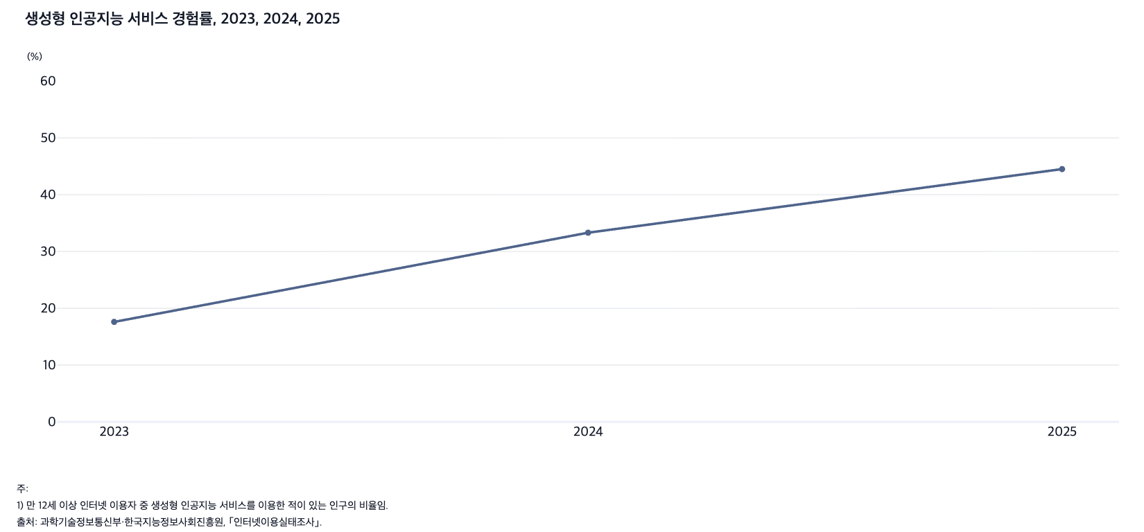
 |  | 그림 6-3. 생성형 인공지능 서비스 경험률, 2023, 2024, 2025

 |  | 연도 | 생성형 인공지능 서비스 경험률
 |  | 2023 | 17.6
 |  | 2024 | 33.3
 |  | 2025 | 44.5

 |  | 주: 1) 만 12세 이상 인터넷 이용자 중 생성형 인공지능 서비스를 이용한 적이 있는 인구의 비율임.
 |  | 출처: 과학기술정보통신부·한국지능정보사회진흥원, ｢인터넷이용실태조사｣.

4. 생성형 인공지능 서비스 이용 목적, 2023, 20
4. 생성형 인공지능 서비스 이용 목적, 2023, 2024

← 개요 및 목차 | 웹에서 열기

그림 6-4 · 미리보기 |  | 원자료 (Data)

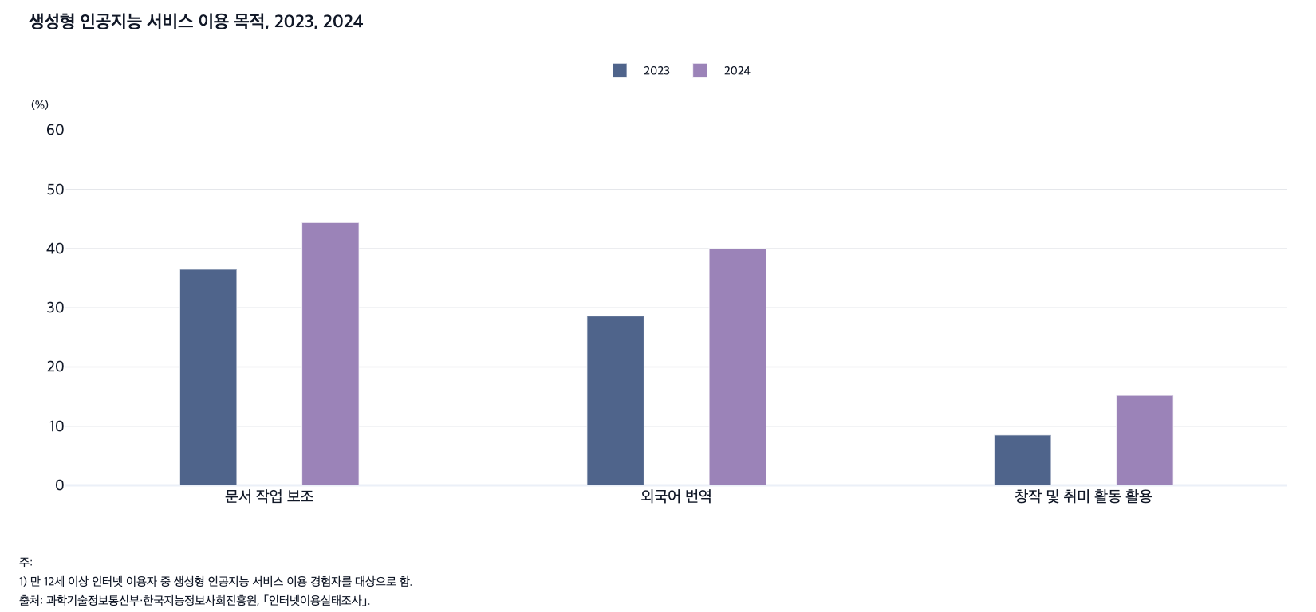
 |  | 그림 6-4. 생성형 인공지능 서비스 이용 목적, 2023, 2024

 |  |  |  |  | (%)
 |  | 연도 | 문서 작업 보조 | 외국어 번역 | 창작 및 취미 활동 활용
 |  | 2023 | 36.5 | 28.6 | 8.5
 |  | 2024 | 44.4 | 40.0 | 15.2

 |  | 주: 1) 만 12세 이상 인터넷 이용자 중 생성형 인공지능 서비스 이용 경험자를 대상으로 함.
 |  | 출처: 과학기술정보통신부·한국지능정보사회진흥원, ｢인터넷이용실태조사｣.

 |  |  |  |  |  |  | 2023 | 2024
 |  |  |  |  |  | 문서 작업 보조 | 36.5 | 44.4
 |  |  |  |  |  | 외국어 번역 | 28.6 | 40.0
 |  |  |  |  |  | 창작 및 취미 활동 활용 | 8.5 | 15.2

5. 인공지능 서비스의 효용성에 대한 인식, 2021,
5. 인공지능 서비스의 효용성에 대한 인식, 2021, 2022

← 개요 및 목차 | 웹에서 열기

그림 6-5 · 미리보기 |  | 원자료 (Data)

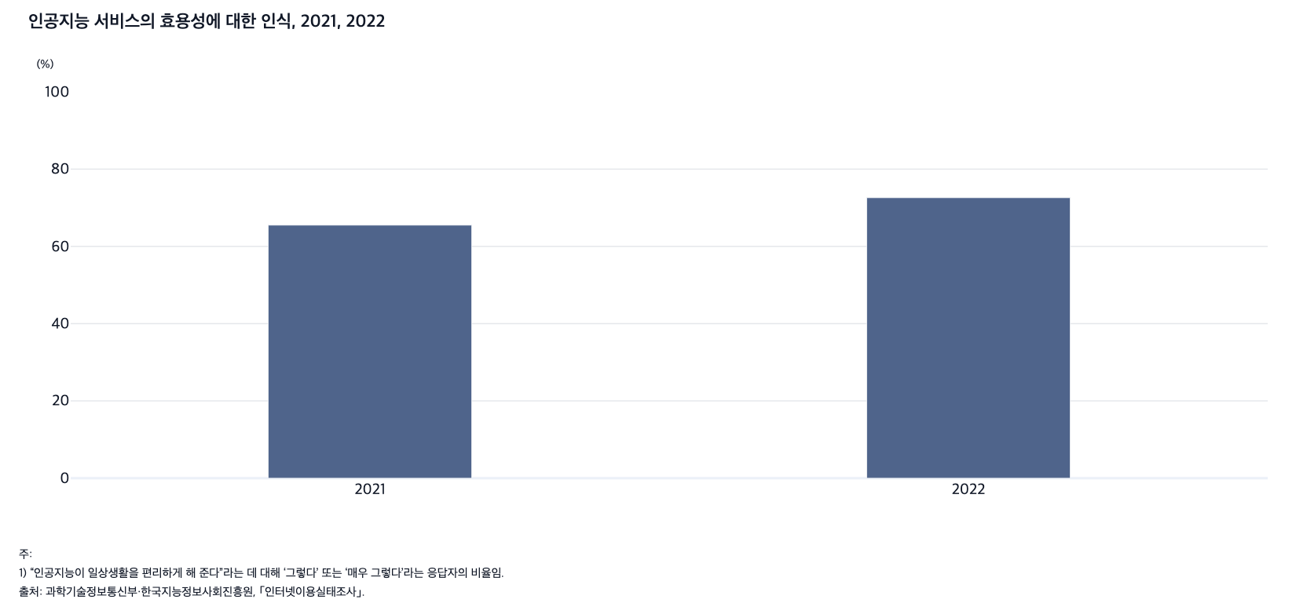
 |  | 그림 6-5. 인공지능 서비스의 효용성에 대한 인식, 2021, 2022

 |  |  | (%)
 |  | 연도 | 인공지능 서비스 효용성에 대한 인식
 |  | 2021 | 65.5
 |  | 2022 | 72.6

 |  | 주: 1) “인공지능이 일상생활을 편리하게 해 준다”라는 데 대해 ‘그렇다’ 또는 ‘매우 그렇다’라는 응답자의 비율임.
 |  | 2) 만 6세 이상 인구를 대상으로 함.
 |  | 출처: 과학기술정보통신부·한국지능정보사회진흥원, ｢인터넷이용실태조사｣.

6. 인공지능 서비스의 사회적 영향에 대한 인식, 202
6. 인공지능 서비스의 사회적 영향에 대한 인식, 2023, 2024, 2025

← 개요 및 목차 | 웹에서 열기

그림 6-6 · 미리보기 |  | 원자료 (Data)

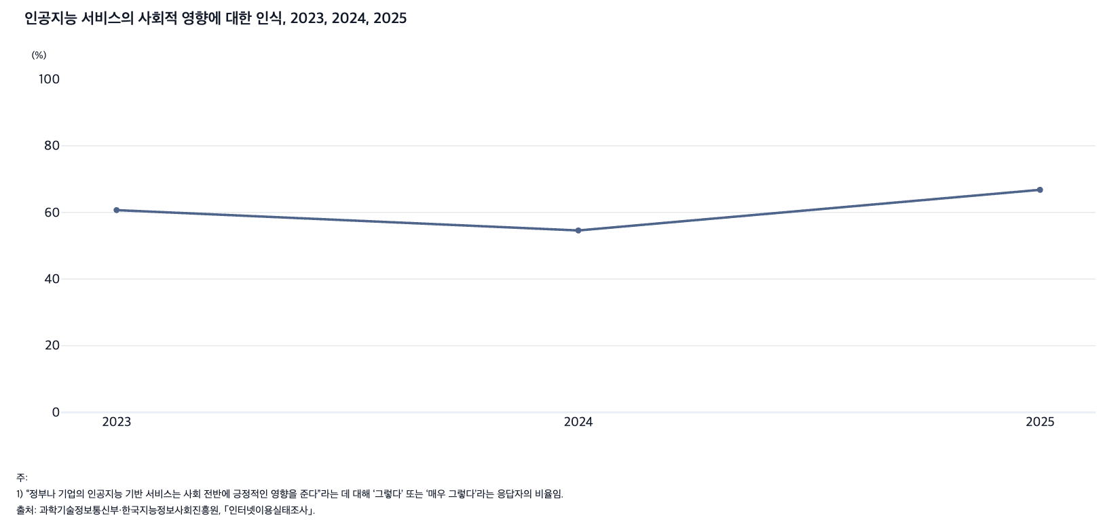
 |  | 그림 6-6. 인공지능 서비스의 사회적 영향에 대한 인식, 2023, 2024, 2025

 |  |  | (%)
 |  | 연도 | 인공지능 서비스 사회적 영향에 대한 인식
 |  | 2023 | 60.7
 |  | 2024 | 54.6
 |  | 2025 | 66.8

 |  | 주: 1) “정부나 기업의 인공지능 기반 서비스는 사회 전반에 긍정적인 영향을 준다”라는 데 대해 ‘그렇다’ 또는 ‘매우 그렇다’라는 응답자의 비율임.
 |  | 2) 만 6세 이상 인구를 대상으로 함.
 |  | 출처: 과학기술정보통신부·한국지능정보사회진흥원, ｢인터넷이용실태조사｣.

7. SNS 이용률, 2020-2025
7. SNS 이용률, 2020-2025

← 개요 및 목차 | 웹에서 열기

그림 6-7 · 미리보기 |  | 원자료 (Data)

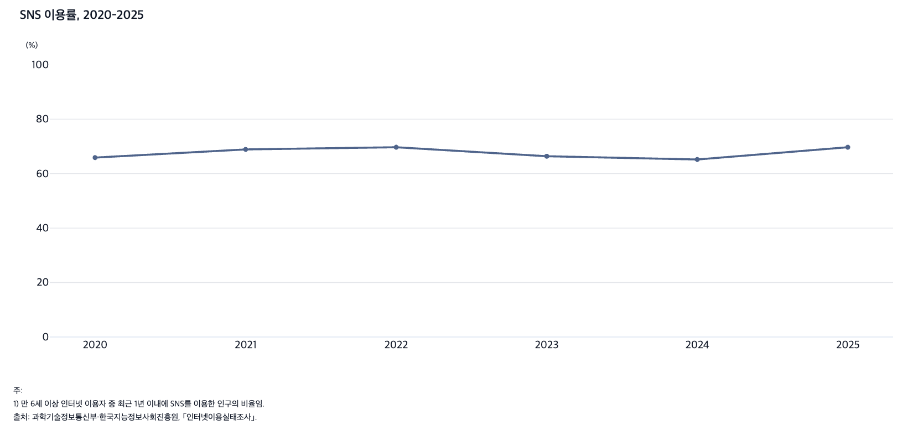
 |  | 그림 6-7. SNS 이용률, 2020-2025

 |  |  | (%)
 |  | 연도 | SNS 이용률
 |  | 2020 | 65.9
 |  | 2021 | 68.9
 |  | 2022 | 69.7
 |  | 2023 | 66.4
 |  | 2024 | 65.2
 |  | 2025 | 69.7

 |  | 주: 1) 만 6세 이상 인터넷 이용자 중 최근 1년 이내에 SNS를 이용한 인구의 비율임.
 |  | 출처: 과학기술정보통신부·한국지능정보사회진흥원, ｢인터넷이용실태조사｣.

8. 정보 검색 시 주로 이용하는 플랫폼, 2023, 2
8. 정보 검색 시 주로 이용하는 플랫폼, 2023, 2024, 2025

← 개요 및 목차 | 웹에서 열기

그림 6-8 · 미리보기 |  | 원자료 (Data)

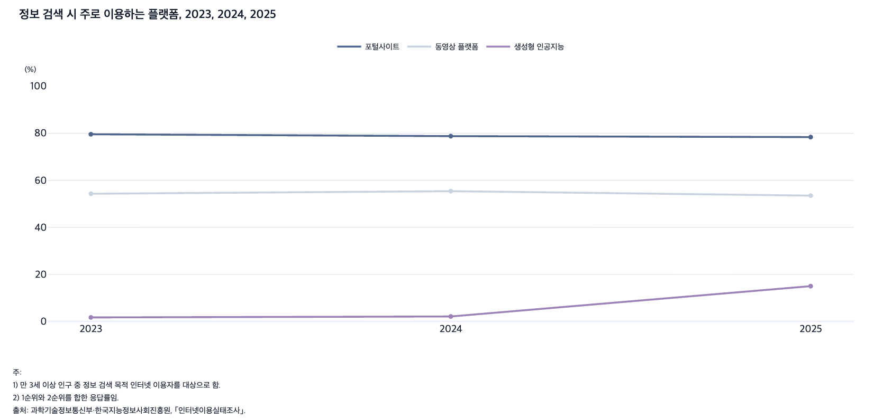
 |  | 그림 6-8. 정보 검색 시 주로 이용하는 플랫폼, 2023, 2024, 2025

 |  |  |  |  | (%)
 |  | 연도 | 포털사이트 | 동영상 플랫폼 | 생성형 인공지능
 |  | 2023 | 79.6 | 54.3 | 1.7
 |  | 2024 | 78.8 | 55.4 | 2.1
 |  | 2025 | 78.4 | 53.5 | 15.0

 |  | 주: 1) 만 3세 이상 인구 중 정보 검색 목적 인터넷 이용자를 대상으로 함.
 |  | 2) 1순위와 2순위를 합한 응답률임.
 |  | 출처: 과학기술정보통신부·한국지능정보사회진흥원, ｢인터넷이용실태조사｣.

9. 동영상 서비스 이용 시간, 2020-2025
9. 동영상 서비스 이용 시간, 2020-2025

← 개요 및 목차 | 웹에서 열기

그림 6-9 · 미리보기 |  | 원자료 (Data)

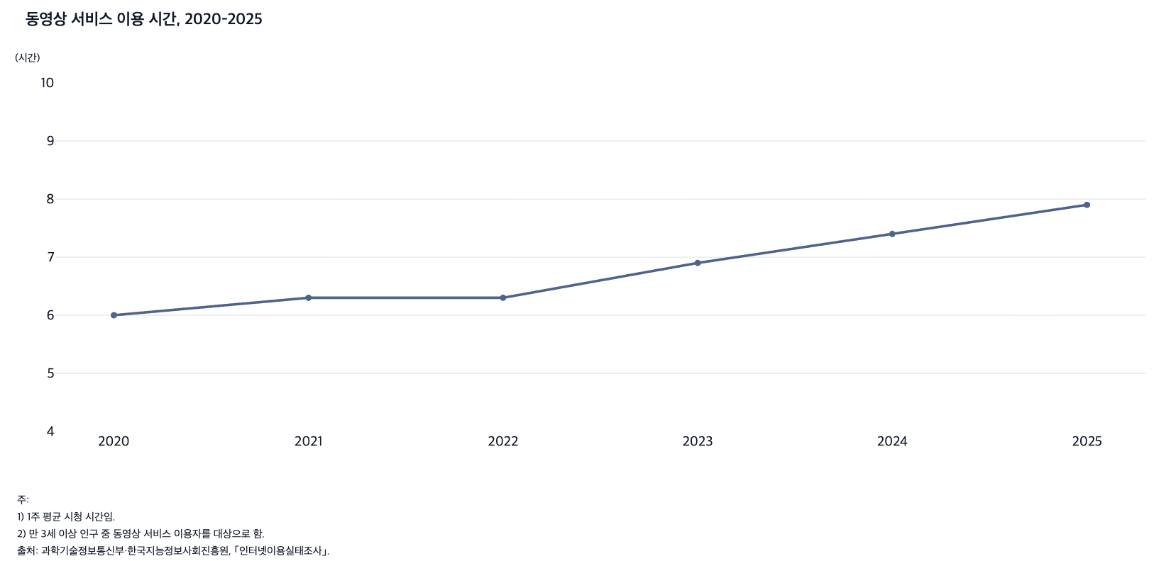
 |  | 그림 6-9. 동영상 서비스 이용 시간, 2020-2025

 |  |  | (시간)
 |  | 연도 | 동영상 서비스 이용 시간
 |  | 2020 | 6.0
 |  | 2021 | 6.3
 |  | 2022 | 6.3
 |  | 2023 | 6.9
 |  | 2024 | 7.4
 |  | 2025 | 7.9

 |  | 주: 1) 1주 평균 시청 시간임.
 |  | 2) 만 3세 이상 인구 중 동영상 서비스 이용자를 대상으로 함.
 |  | 출처: 과학기술정보통신부·한국지능정보사회진흥원, ｢인터넷이용실태조사｣.

10. 인터넷쇼핑 이용률, 2020-2025
10. 인터넷쇼핑 이용률, 2020-2025

← 개요 및 목차 | 웹에서 열기

그림 6-10 · 미리보기 |  | 원자료 (Data)

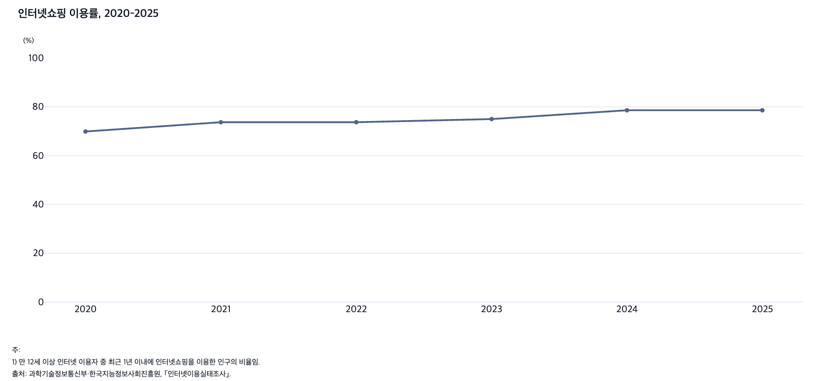
 |  |  | 그림 6-10. 인터넷쇼핑 이용률, 2020-2025

 |  |  |  | (%)
 |  |  | 연도 | 인터넷쇼핑 이용률
 |  |  | 2020 | 69.9
 |  |  | 2021 | 73.7
 |  |  | 2022 | 73.7
 |  |  | 2023 | 75.0
 |  |  | 2024 | 78.6
 |  |  | 2025 | 78.6

 |  |  | 주: 1) 만 12세 이상 인터넷 이용자 중 최근 1년 이내에 인터넷쇼핑을 이용한 인구의 비율임.
 |  |  | 출처: 과학기술정보통신부·한국지능정보사회진흥원, ｢인터넷이용실태조사｣.

11. 20대 인구와 70세 이상 인구의 디지털정보화 역
11. 20대 인구와 70세 이상 인구의 디지털정보화 역량 수준, 2022, 2023, 2024

← 개요 및 목차 | 웹에서 열기

그림 6-11 · 미리보기 |  | 원자료 (Data)

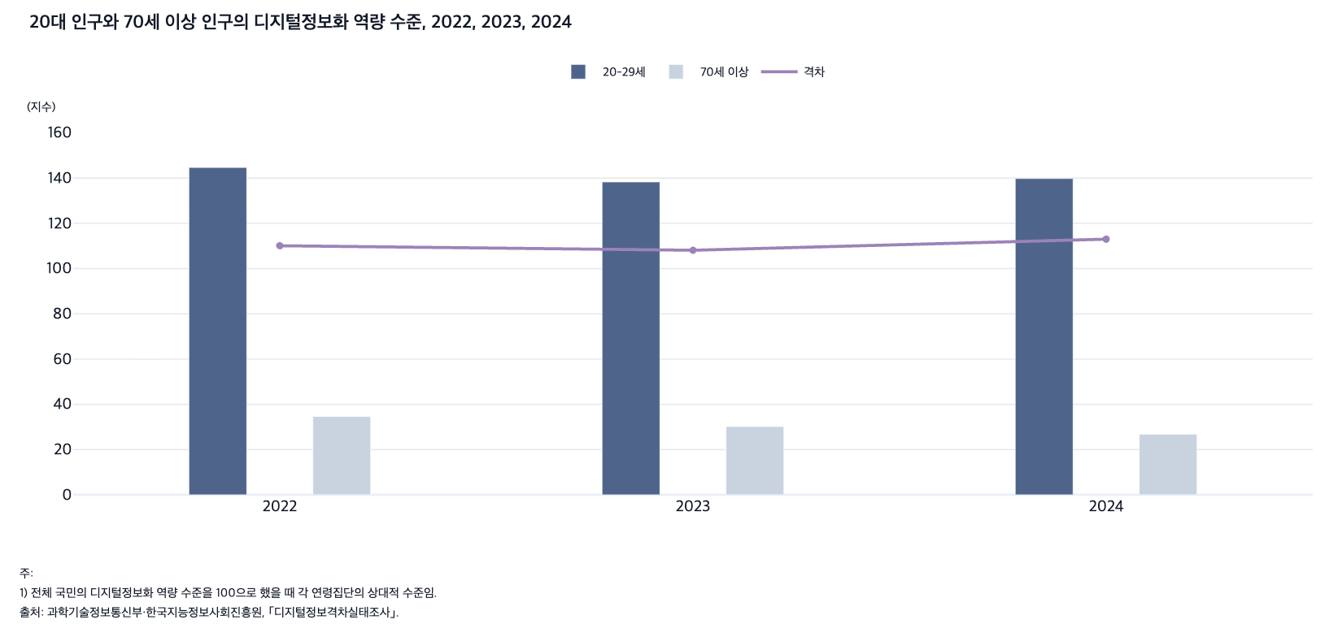
 |  | 그림 6-11. 20대 인구와 70세 이상 인구의 디지털정보화 역량 수준, 2022, 2023, 2024

 |  | 연도 | 20-29세 | 70세 이상 | 격차
 |  | 2022 | 144.7 | 34.6 | 110.1
 |  | 2023 | 138.3 | 30.2 | 108.1
 |  | 2024 | 139.8 | 26.8 | 113.0

 |  | 주: 1) 전체 국민의 디지털정보화 역량 수준을 100으로 했을 때 각 연령집단의 상대적 수준임.
 |  | 출처: 과학기술정보통신부·한국지능정보사회진흥원, ｢디지털정보격차실태조사｣.

12. 일반 국민과 고령층의 인공지능 서비스 경험률, 2
12. 일반 국민과 고령층의 인공지능 서비스 경험률, 2023, 2024

← 개요 및 목차 | 웹에서 열기

그림 6-12 · 미리보기 |  | 원자료 (Data)

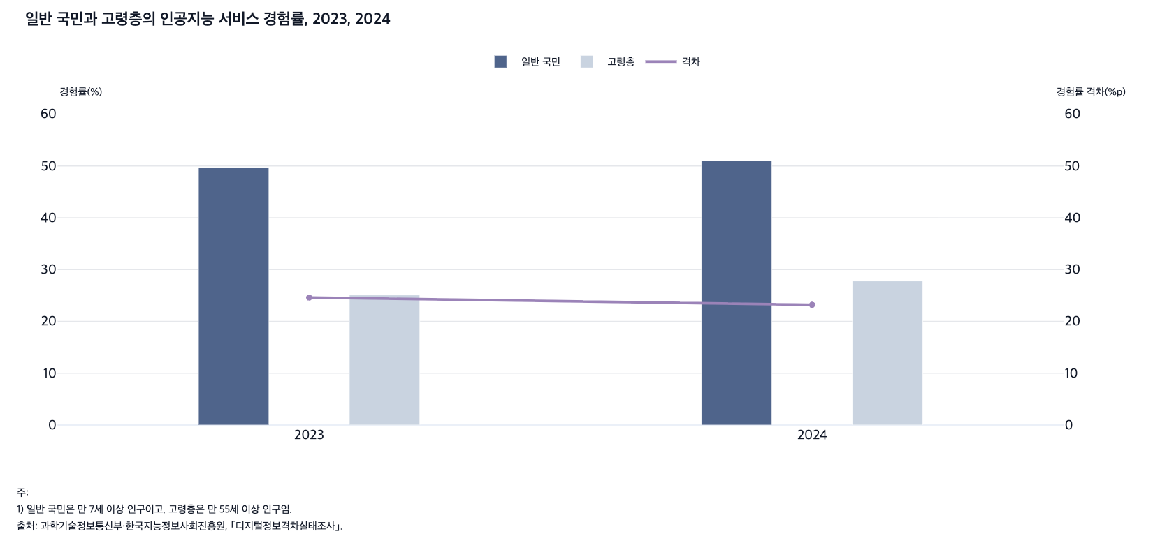
 |  | 그림 6-12. 일반 국민과 고령층의 인공지능 서비스 경험률, 2023, 2024

 |  | 연도 | 일반 국민(%) | 고령층(%) | 격차(%p)
 |  | 2023 | 49.7 | 25.1 | 24.6
 |  | 2024 | 51.0 | 27.8 | 23.2

 |  | 주: 1) 일반 국민은 만 7세 이상 인구이고, 고령층은 만 55세 이상 인구임.
 |  | 출처: 과학기술정보통신부·한국지능정보사회진흥원, ｢디지털정보격차실태조사｣.

13. 연령별 생성형 인공지능 서비스 경험률, 2024
13. 연령별 생성형 인공지능 서비스 경험률, 2024

← 개요 및 목차 | 웹에서 열기

그림 6-13 · 미리보기 |  | 원자료 (Data)

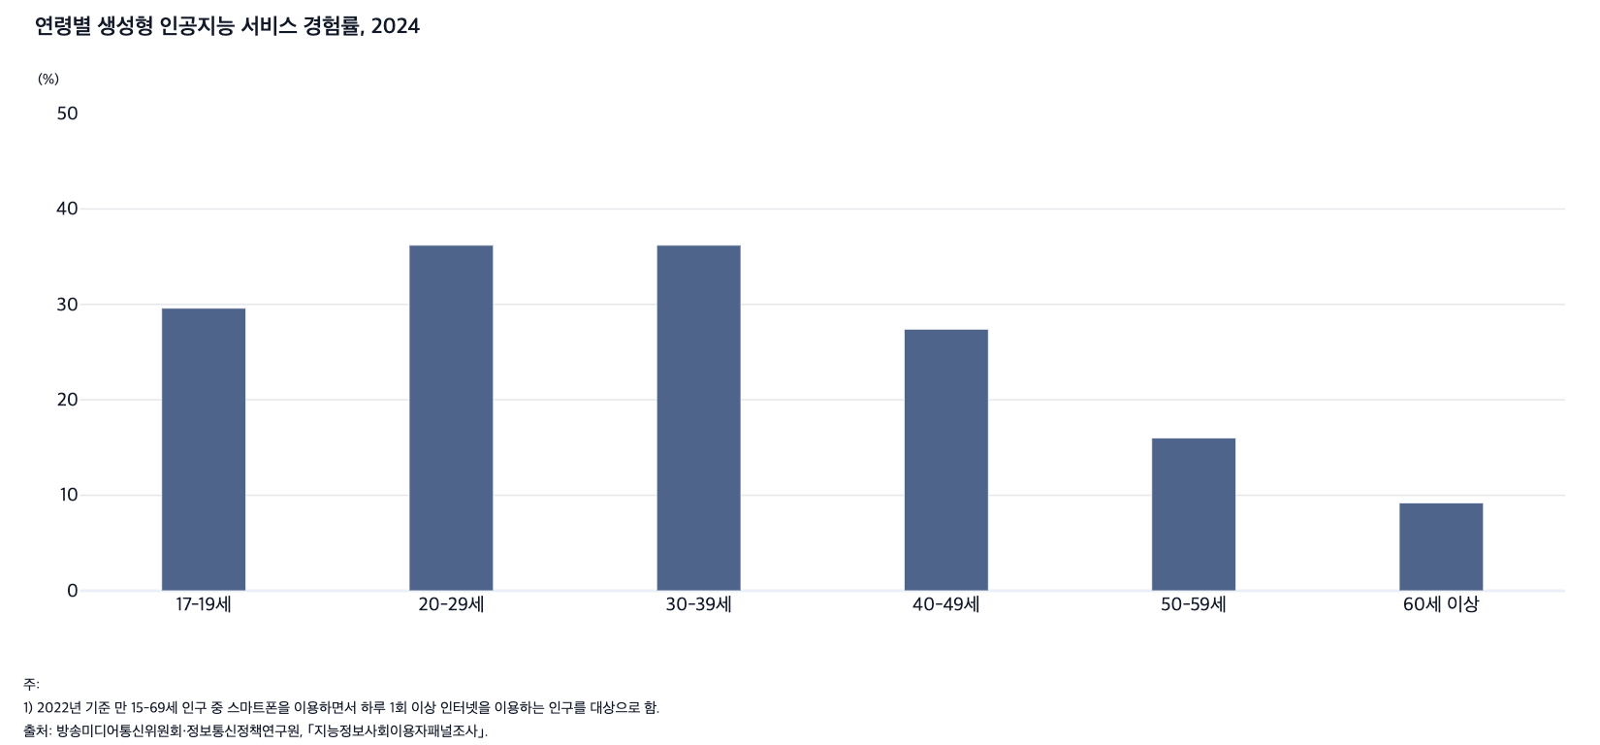
 |  | 그림 6-13. 연령별 생성형 인공지능 서비스 경험률, 2024

 |  |  | (%)
 |  | 연령별 | 생성형 인공지능 서비스 경험률
 |  | 17-19세 | 29.6
 |  | 20-29세 | 36.2
 |  | 30-39세 | 36.2
 |  | 40-49세 | 27.4
 |  | 50-59세 | 16.0
 |  | 60세 이상 | 9.2

 |  | 주: 1) 2022년 기준 만 15-69세 인구 중 스마트폰을 이용하면서 하루 1회 이상 인터넷을 이용하는 인구를 대상으로 함.
 |  | 출처: 방송미디어통신위원회·정보통신정책연구원, ｢지능정보사회이용자패널조사｣.

14. 교육수준별 생성형 인공지능 서비스 경험률, 202
14. 교육수준별 생성형 인공지능 서비스 경험률, 2024

← 개요 및 목차 | 웹에서 열기

그림 6-14 · 미리보기 |  | 원자료 (Data)

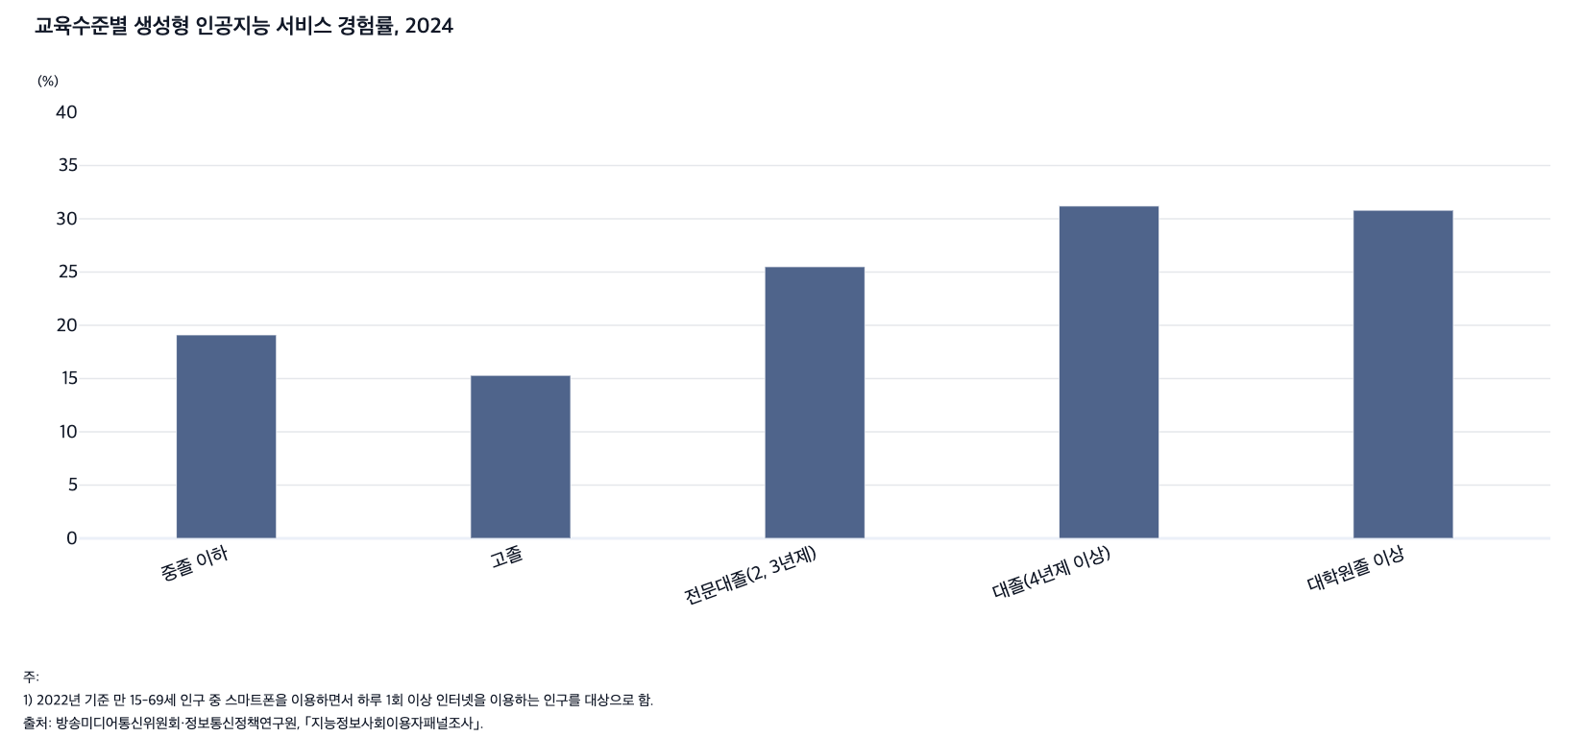
 |  |  | 그림 6-14. 교육수준별 생성형 인공지능 서비스 경험률, 2024

 |  |  |  | (%)
 |  |  | 교육수준별 | 생성형 인공지능 서비스 경험률
 |  |  | 중졸 이하 | 19.1
 |  |  | 고졸 | 15.3
 |  |  | 전문대졸(2, 3년제) | 25.5
 |  |  | 대졸(4년제 이상) | 31.2
 |  |  | 대학원졸 이상 | 30.8

 |  |  | 주: 1) 2022년 기준 만 15-69세 인구 중 스마트폰을 이용하면서 하루 1회 이상 인터넷을 이용하는 인구를 대상으로 함.
 |  |  | 출처: 방송미디어통신위원회·정보통신정책연구원, ｢지능정보사회이용자패널조사｣.

